1回目
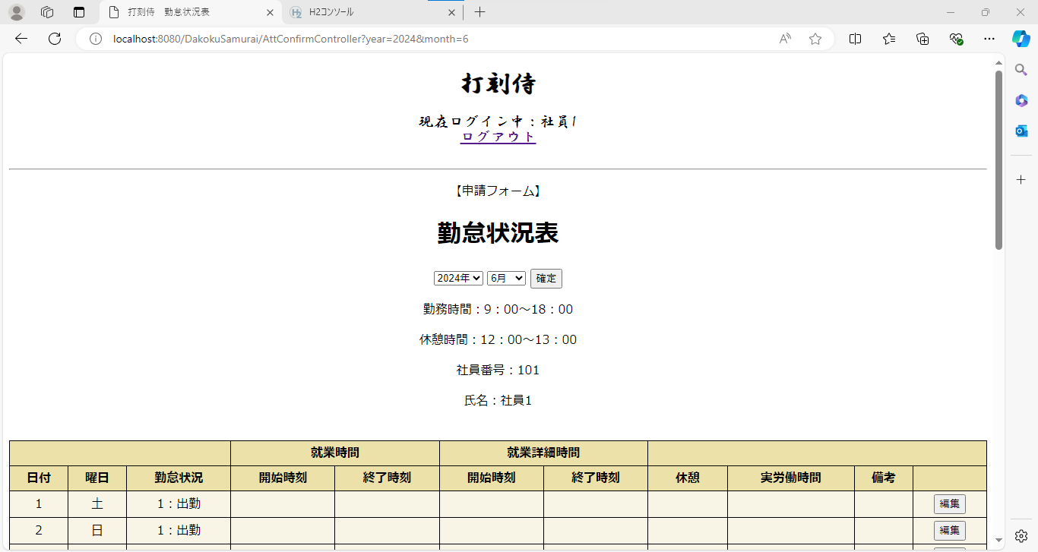
単体テストエビデンス
 | S200_社員

ケース1～3 | URL直接打ち込み：index.jspへ遷移 |  | OK
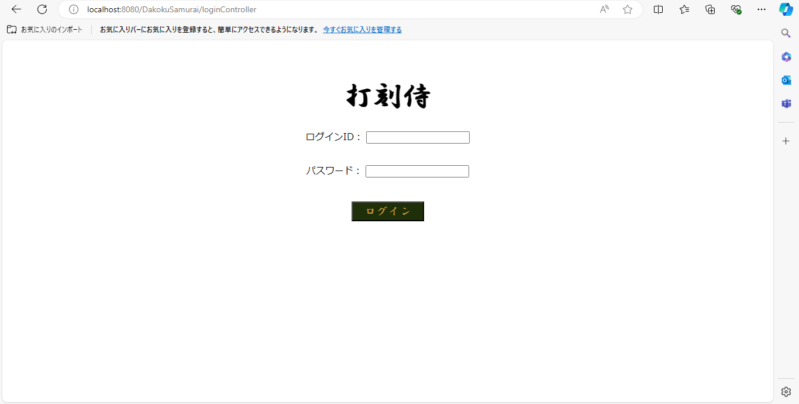

ケース4.5 | 月日表示 | OK
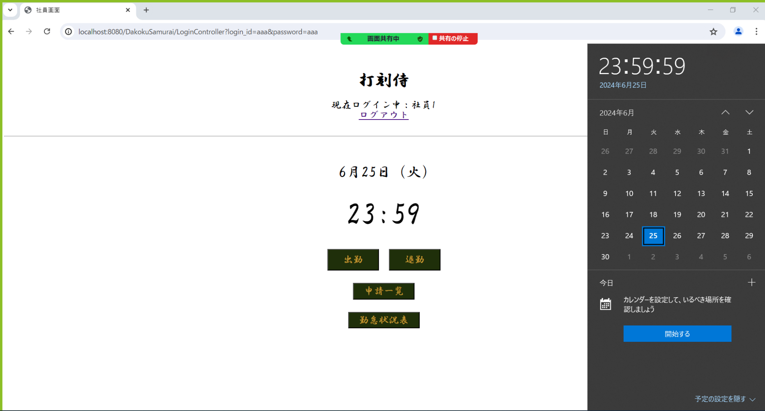
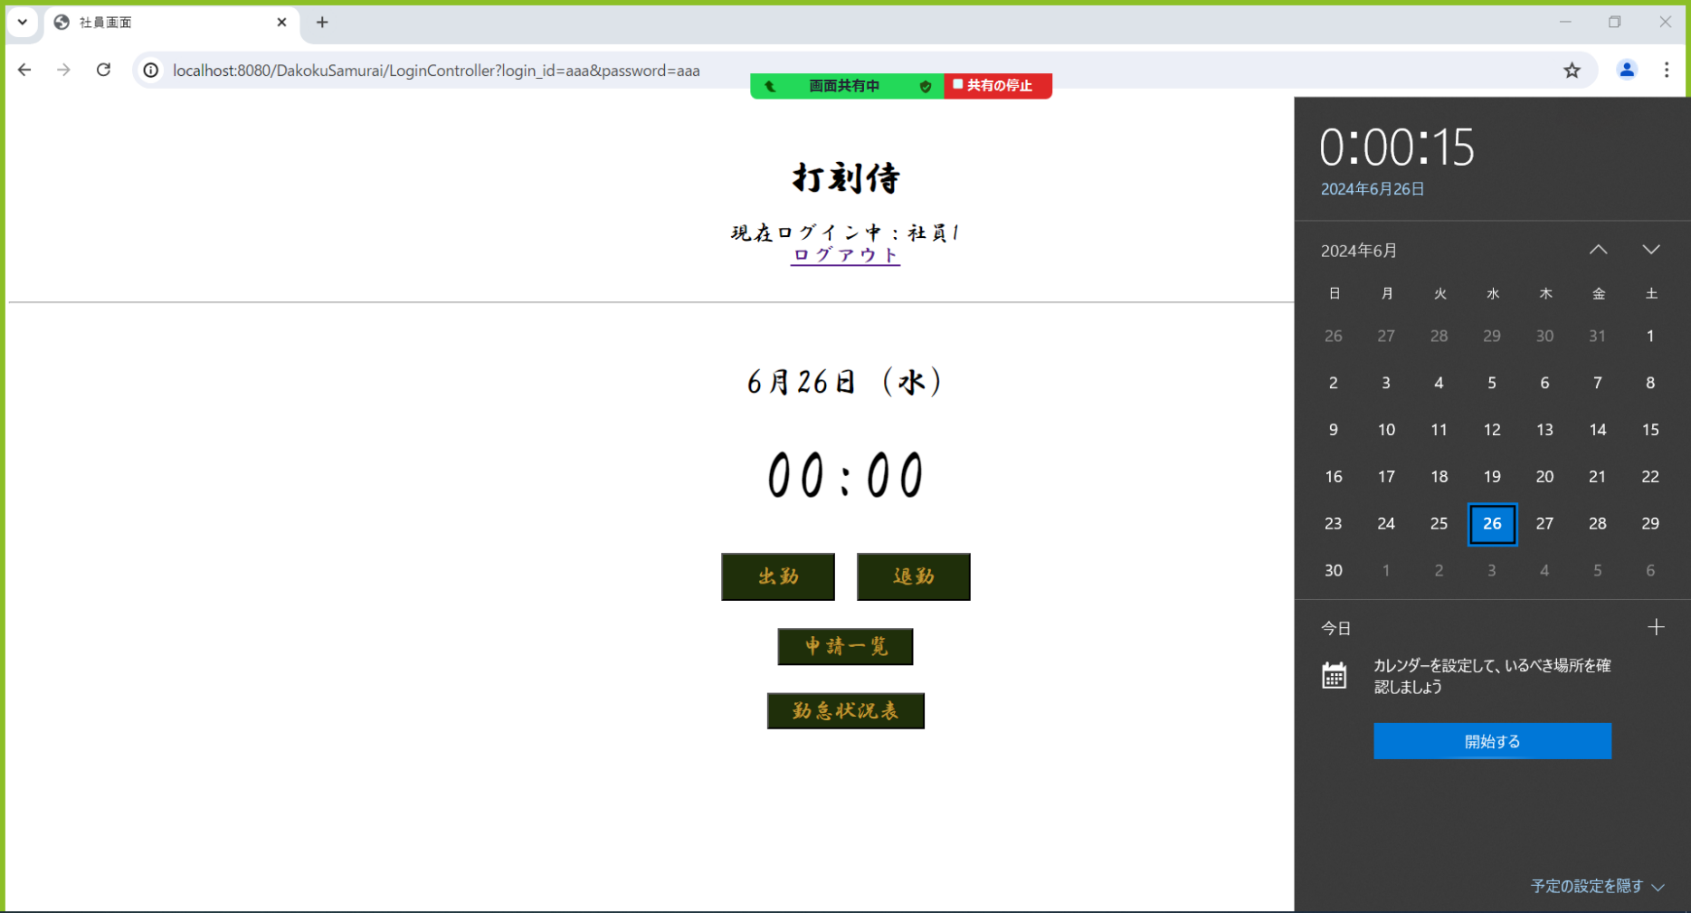

ケース6.7 | 時刻表示 OK

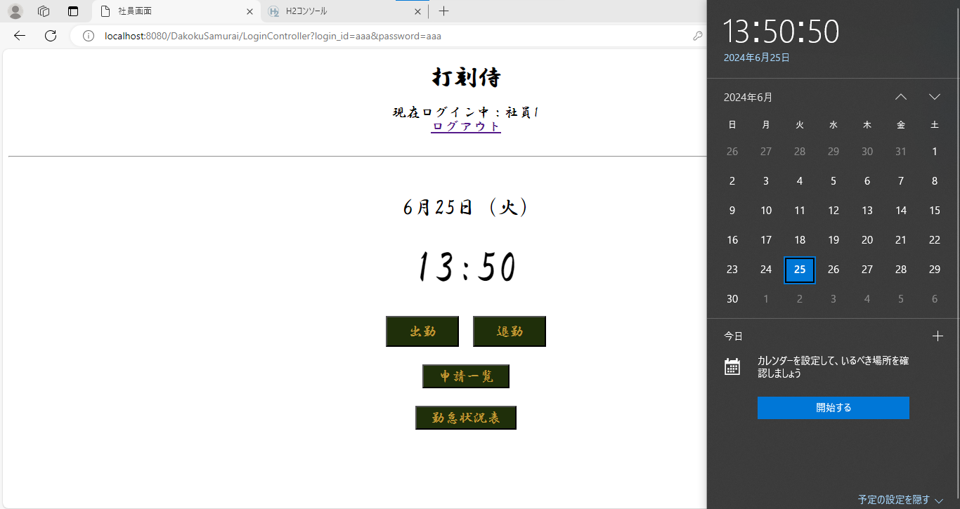


ケース8～12 | 出勤ボタン (DB処理) OK

 | ※社員1でログインし「出勤」ボタンをクリック

 | ※DB処理

ケース13.14 | 「出勤時刻を登録しました」メッセージ OK

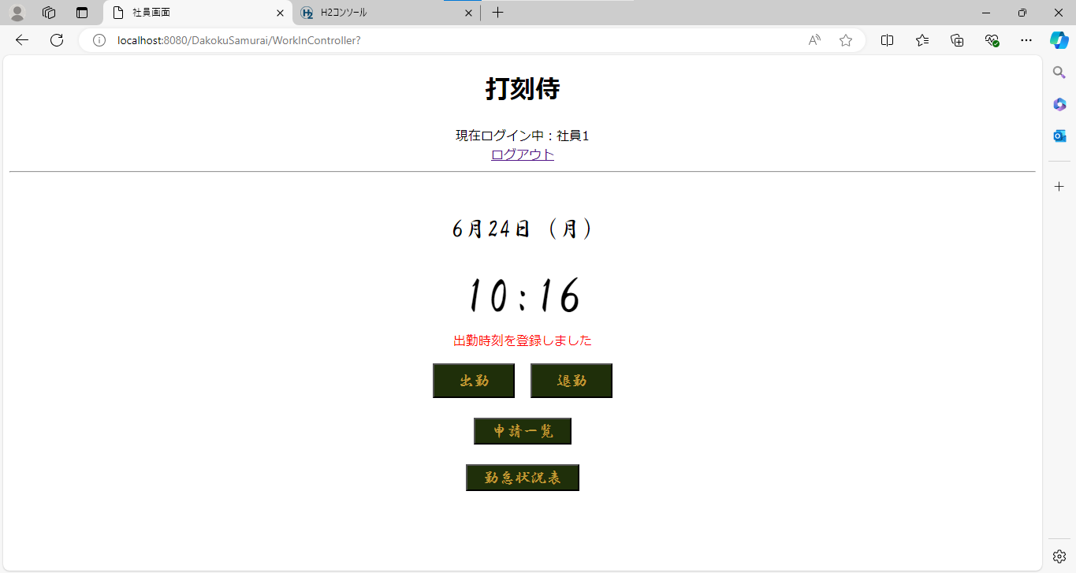

ケース15～17 | 「出勤時刻は登録済みです」エラーメッセージ OK
 |  |  |  | ※社員1としてすでに「出勤」ボタンをクリックしている状態（同日）
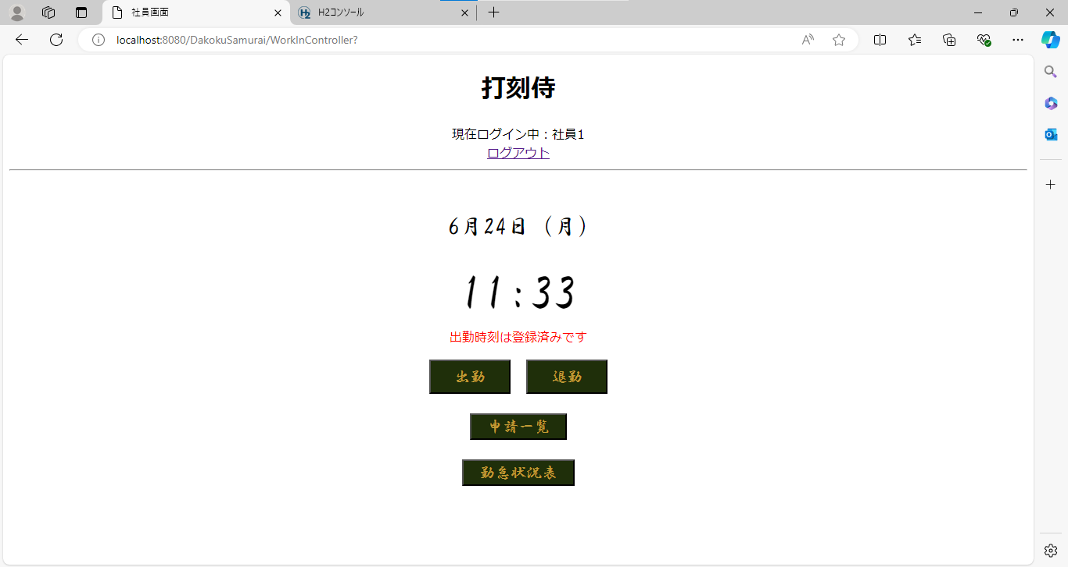

◆境界値テスト（補正出勤時刻）
ケース18～20 | mm = 00 の場合 補正されない OK

ケース21.22 | mm = 01 | の場合 mmは 15 に補正される OK

ケース23.24 | mm = 15 の場合 mm は 15 に補正される OK

ケース25.26 | mm = 16 の場合 mm は 30 に補正される OK

ケース27.28 | mm = 30 の場合 mm は 30 に補正される OK

ケース29.30 | mm = 31 の場合 mm は 45 に補正される OK

ケース31.32 | mm = 45 の場合 mm は 45 に補正される OK

ケース33～35 | mm = 46 の場合 mm は 00 に補正される hh の値が +1 される OK
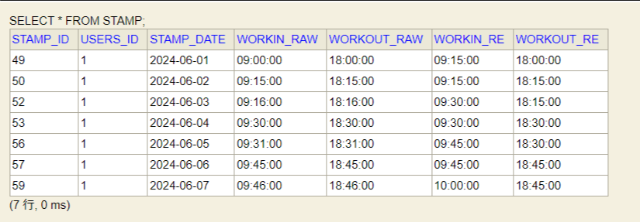

ケース36～38 | mm = 59 の場合 mm は 00 に補正される hh の値が +1 される OK

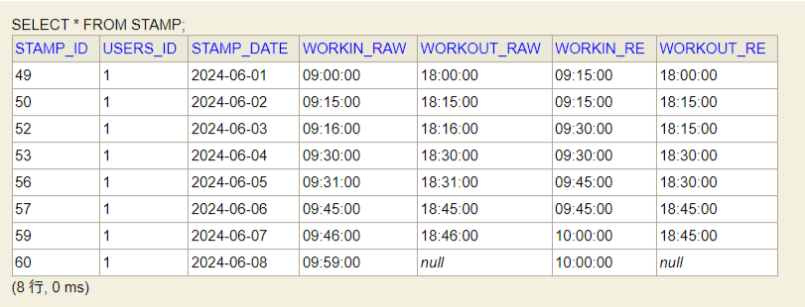

ケース39～41 | 退勤ボタン（DB処理） OK

 | ※社員1でログインし「退勤」ボタンをクリック

 | ※DB処理

ケース42.43 | 「退勤時刻を登録しました」メッセージ OK



ケース44.45 | 「出勤時刻が登録されていません」エラーメッセージ OK
 |  |  |  | ※社員1として「出勤」ボタンをクリックしていない状態（当日のDBが空）
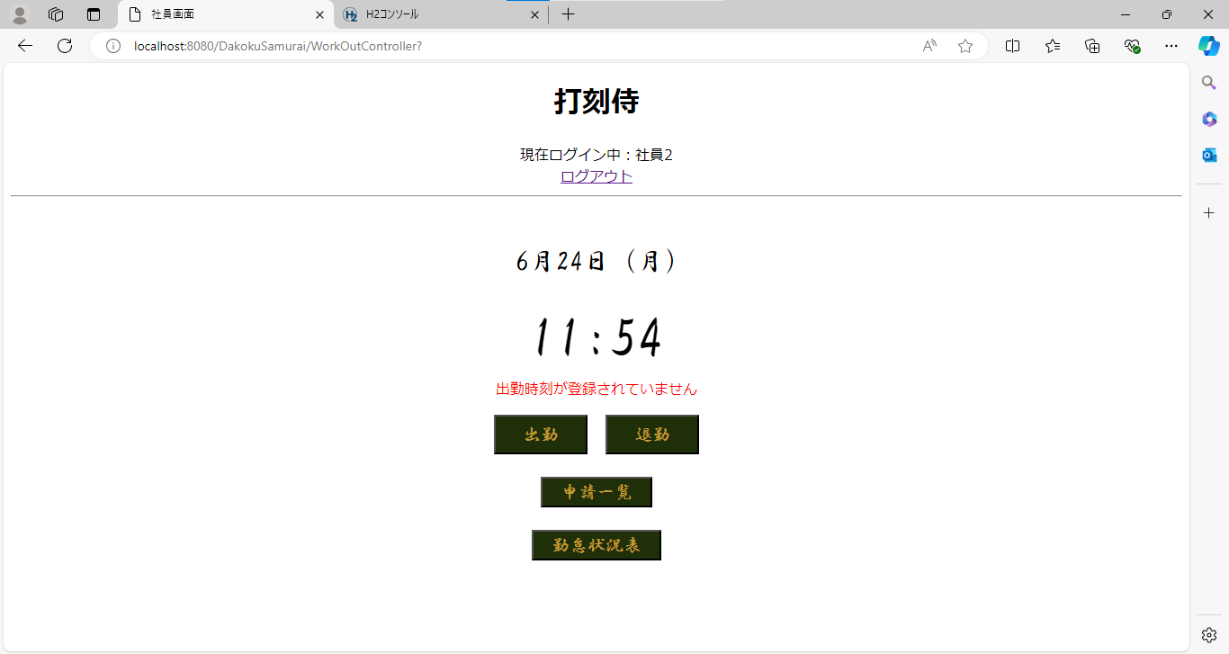

ケース46.47 | 「退勤時刻は登録済みです」メッセージ OK
 |  |  |  | ※社員1としてすでに「退勤」ボタンをクリックしている状態（同日）


◆境界値テスト（補正退勤時刻）
ケース48～50 | mm = 00 の場合 mm は 00 に補正される OK

ケース51.52 | mm = 14 の場合 mm は 00 に補正される OK
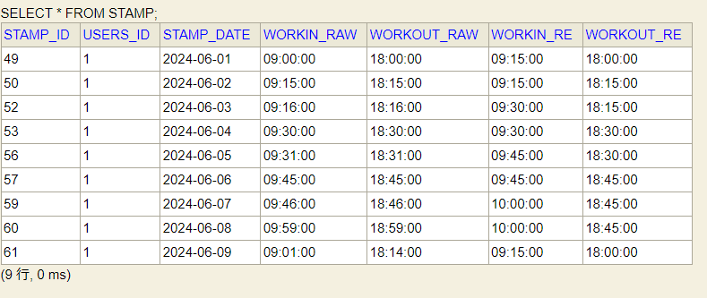

ケース53.54 | mm = 15 の場合 mm は 15 に補正される OK

ケース55.56 | mm = 29 の場合 mm は 15 に補正される OK
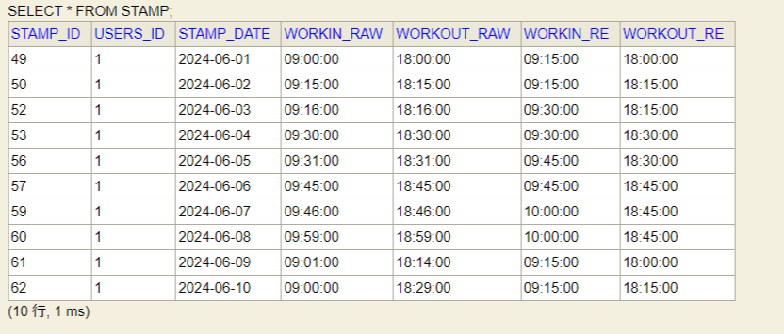

ケース57.58 | mm = 30 の場合 mm は 30 に補正される OK

ケース59.60 | mm = 44 の場合 mm は 30 に補正される OK
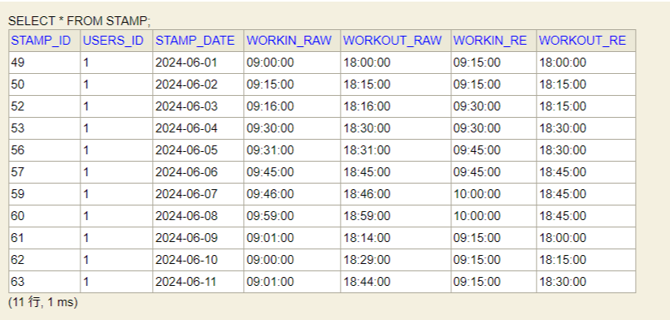

ケース61.62 | mm = 45 の場合 mm は 45 に補正される OK

ケース63.64 | mm = 59 の場合 mm は 45 に補正される OK

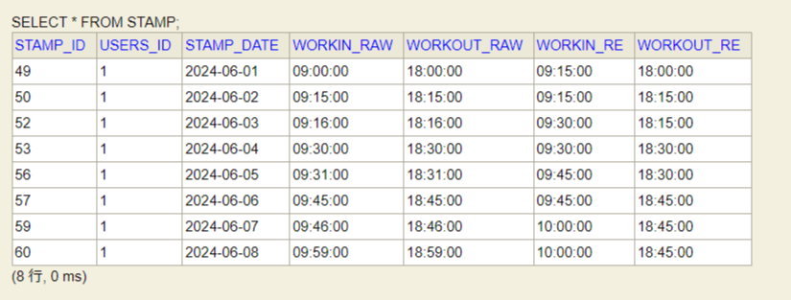

ケース65 | 申請一覧ボタン（画面遷移） OK

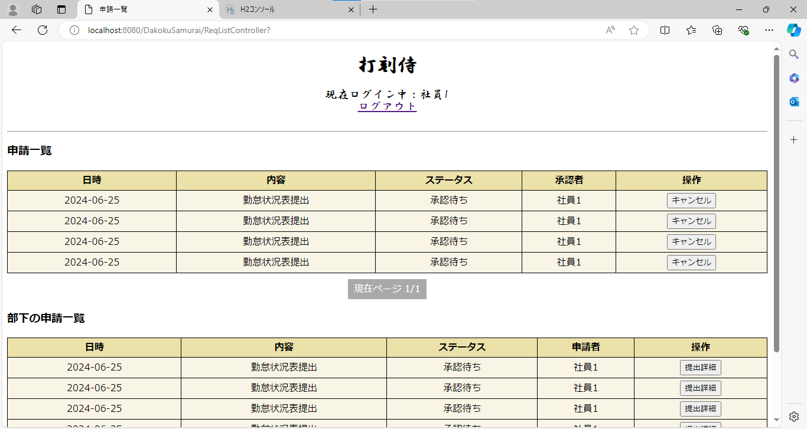

ケース66 | 勤怠状況表ボタン（画面遷移） OK

